訓練コース内容
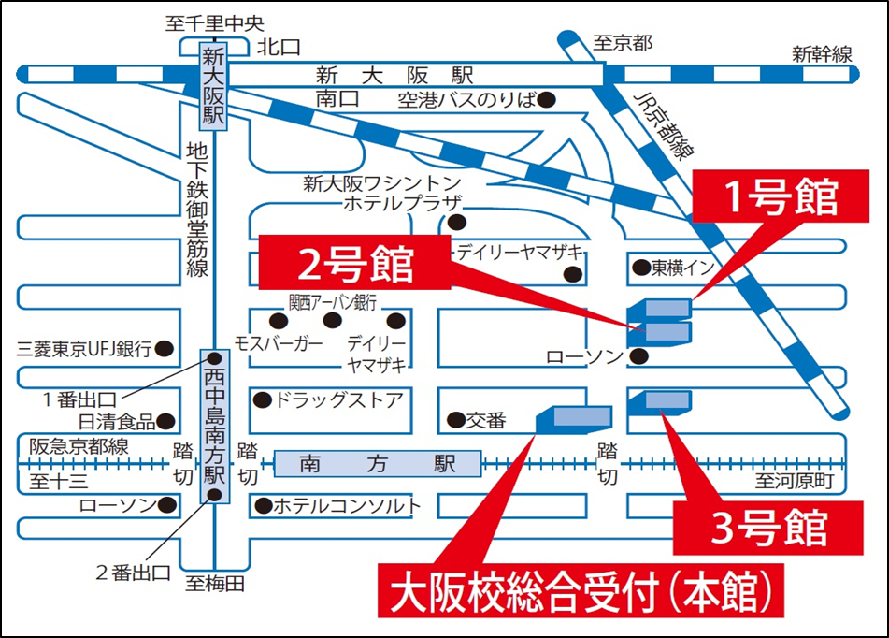
訓練コース内容
識別コード | ２２L０４１４ | 訓練コース番号 | 5-04-27-207-05-0107
訓練科名 | 長期高度人材育成コース（保育士養成コース）（２年）
訓練期間 | 令和４年４月１日（金）～令和６年３月２９日（金）
訓練実施校名 | 大阪保育こども教育専門学校
所在地 | 大阪市淀川区西中島３-８-１２
電話番号 | ０６－４８０６―８６３３ | 受付時間 | ９：００～１７：００
事前説明会日時 | 第１回 ２月１０日（木） 14:00～
 | 第２回 ２月１８日（金） 14:0０～
選考試験日 | ３月８日（火）14:00～
試験科目 | 筆記（諸論文）、個別面接
入校に必要な 最終学歴 | 高等学校を卒業した方又は高等学校卒業者と同等以上と認められる方。
最寄り駅 | Osaka Metro御堂筋線 西中島南方駅（徒歩4分・距離0.35km）
 | 阪急京都線 南方駅（徒歩4分・距離0.29km）
 | ＪＲ 新大阪駅（徒歩8分・距離0.7km）
備考 | 通常は不要ですが、コロナ禍による緊急事態宣言時など、変則授業を実施させざるを得ない場合は、IPADやパソコンなどの端末、ネットワーク環境、ZOOMなどのコミュニケーションアプリが必要となります。

【最寄り駅からの地図】

